Sheet1
液位传感器
类型 | 非接触式 |  | 接触式 | 非接触式
名称 | 非接触式液位传感器 | 智能非接触式液位传感器 | 接触式光电液位传感器 | 超声波液位传感器 | 电容非接触式液位传感器 | 小管径非接触式液位传感器
样图 | 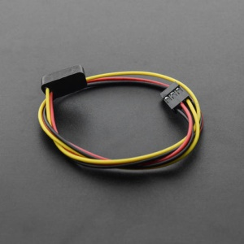 | 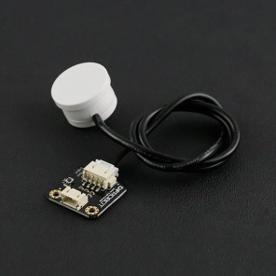 | 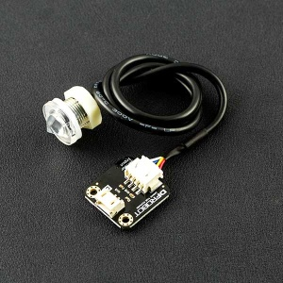 | 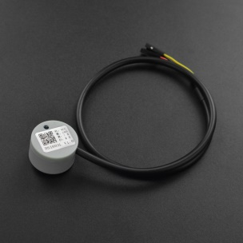 | 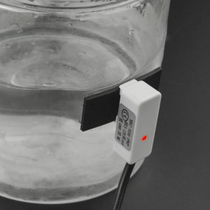 | 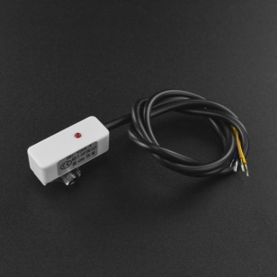
SKU | FIT0212 | SEN0204 | SEN0205 | SEN0356 | SEN0368 | SEN0370
售价(元） | 54 | 69.5 | 49 | 125 | 59 | 59
工作电压（输入） | 5V | 5~24V | 5 V | 3.3V-12V | 5~12V | 5~24V
工作温度 | 负25~125℃ | 0~105℃ | 负25~105（℃） | 负15-60℃ | 负5~105°C | 负5~105°C
响应时间 | / | 500ms | / | 500ms | 500ms | 500ms
适用管道厚度 | 1~13mm | 0~13 mm | / | / | 0~11mm | 0~10mm
输出电流 | 0~100mA | 1~50mA | 0~12（mA） | 0~35mA | / | /
输出量 | 数字量
尺寸 | 16.5*8.5*5.5mm | 28mm*28mm | / | 27.7mm*17mm | / | /

